Hoja1
$$Z = \overline{C}(\overline{ABD} + D) + A\overline{B}C +\overline{D}$$
 |  |  |  |  |  |  |  | Grupos: 2^n = 1, 2, 4, 8, etc
SimplIficar la siguiente funcion por medio de karnaugh:
 |  |  |  |  |  | 2) Mapa de karnaugth
1) Obtener la Tabla de verdad
2) Llenar el mapa de Karnaugh | 1) Tabla de verdad |  |  |  |  | CD \ AB | 0 0 | 0 1 | 1 1 | 1 0
3) Agrupar |  |  |  |  |  | 0 0 | 1 | 1 | 1 | 1
4) Obtener la funcion | A | B | C | D | Z | 0 1 | 1 | 1 | 1 | 1
 | 0 | 0 | 0 | 0 | 1 | 1 1 | 0 | 0 | 0 | 1
 | 0 | 0 | 0 | 1 | 1 | 1 0 | 1 | 1 | 1 | 1
 | 0 | 0 | 1 | 0 | 1
 | 0 | 0 | 1 | 1 | 0
 | 0 | 1 | 0 | 0 | 1
 | 0 | 1 | 0 | 1 | 1 |  | 3) Agrupar
 | 0 | 1 | 1 | 0 | 1 |  |  | Rojo | (-C)
 | 0 | 1 | 1 | 1 | 0 |  |  | Verde | A(-B)
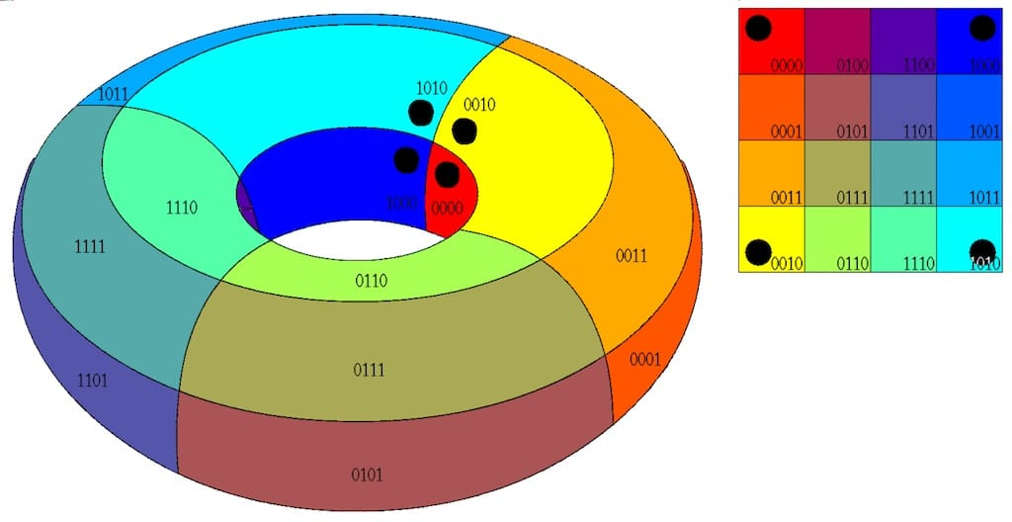
 | 1 | 0 | 0 | 0 | 1 |  |  | Amarillo | C(-D)
 | 1 | 0 | 0 | 1 | 1
 | 1 | 0 | 1 | 0 | 1
 | 1 | 0 | 1 | 1 | 1 |  | 4) Obtener la funcion
 | 1 | 1 | 0 | 0 | 1 |  |  | Z = | (-C)+A(-B)+C(-D)
 | 1 | 1 | 0 | 1 | 1
 | 1 | 1 | 1 | 0 | 1
 | 1 | 1 | 1 | 1 | 0

